מדידה באולם
מדידה באולם — ספות פינתיות · כל המידות בסנטימטרים · השורות המסומנות בצהוב נוספו מהאתר ואין להן עדיין שרטוט
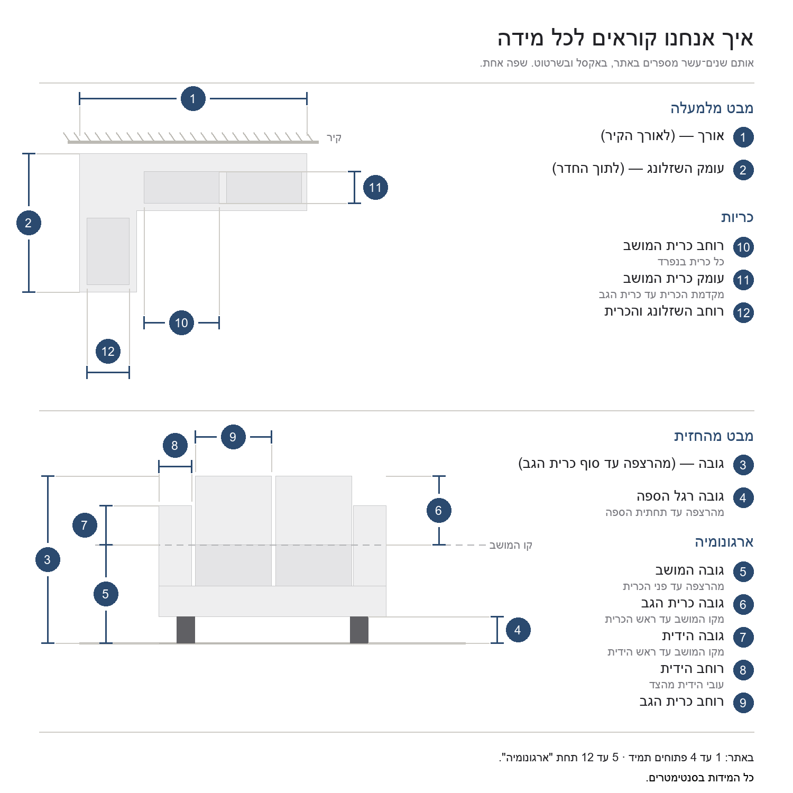
# | דגם | רוחב השזלונג והכרית | רוחב כרית המושב | עומק כרית המושב | רוחב כרית הגב | גובה כרית הגב | גובה הידית | רוחב הידית | גובה המושב | גובה רגל הספה | צד השזלונג בתמונה | קישור
1 | סלון פינתי מפואר דגם מג'יק |  |  |  |  |  |  |  |  |  | שמאלי | פתח את עמוד המוצר
2 | סלון פינתי מעוצב דגם רוז'אן |  |  |  |  |  |  |  |  |  | שמאלי | פתח את עמוד המוצר
3 | סלון פינתי בעל מיטה זוגית נשלפת וארגז מצעים (דגם סליפו · בד אפור בהיר) |  |  |  |  |  |  |  |  |  | ימני | פתח את עמוד המוצר
4 | ספה פינתית מפוארת דגם בליני |  |  |  |  |  |  |  |  |  | שמאלי | פתח את עמוד המוצר
5 | סלון פינתי בעל מיטה זוגית נשלפת וארגז מצעים (דגם סטארה · בד בז') |  |  |  |  |  |  |  |  |  | שמאלי | פתח את עמוד המוצר
6 | מערכת ישיבה פינתית מפוארת |  |  |  |  |  |  |  |  |  | ימני | פתח את עמוד המוצר
7 | ספה פינתית מעוצבת דגם קודה |  |  |  |  |  |  |  |  |  | שמאלי | פתח את עמוד המוצר
8 | ספה פינתית מעוצבת דגם סאביה |  |  |  |  |  |  |  |  |  | שמאלי | פתח את עמוד המוצר
9 | סלון פינתי מעוצב דגם לולינה |  |  |  |  |  |  |  |  |  | שמאלי | פתח את עמוד המוצר
10 | ספה פינתית מפוארת דגם סמבה |  |  |  |  |  |  |  |  |  | אין — ספה סימטרית | פתח את עמוד המוצר
11 | סלון פינתי קלאסי דגם אלמאס |  |  |  |  |  |  |  |  |  | ימני | פתח את עמוד המוצר
12 | סלון פינתי מפואר דגם אספניול |  |  |  |  |  |  |  |  |  | שמאלי | פתח את עמוד המוצר
13 | ספה פינתית מעוצבת דגם קורטז |  |  |  |  |  |  |  |  |  | ימני | פתח את עמוד המוצר
14 | סלון פינתי 3 חלקים דגם אפולו |  |  |  |  |  |  |  |  |  | אין — ספה סימטרית | פתח את עמוד המוצר
15 | סלון פינתי ענק ומפואר דגם סנטוריני |  |  |  |  |  |  |  |  |  | שמאלי | פתח את עמוד המוצר
16 | סלון פינתי יוקרתי דגם נאפולי |  |  |  |  |  |  |  |  |  | ימני | פתח את עמוד המוצר
17 | סלון פינתי ענק דגם אטלנטה |  |  |  |  |  |  |  |  |  | אין — ספה סימטרית | פתח את עמוד המוצר
18 | סלון פינתי מעוצב דגם אמיסימה |  |  |  |  |  |  |  |  |  | שמאלי | פתח את עמוד המוצר
19 | סלון פינתי בעל מיטה זוגית נשלפת וארגז מצעים (דגם סליפו · בד בז') |  |  |  |  |  |  |  |  |  | ימני | פתח את עמוד המוצר
20 | סלון פינתי ענק דגם גראנדה |  |  |  |  |  |  |  |  |  | אין — ספה סימטרית | פתח את עמוד המוצר
21 | מערכת ישיבה פינתית בעלת סגנון מודרני דגם אמבסדור &#8211; צבע בז' |  |  |  |  |  |  |  |  |  |  | פתח את עמוד המוצר
22 | ספה נפתחת למיטה דגם סטארה בבד אפור בהיר |  |  |  |  |  |  |  |  |  |  | פתח את עמוד המוצר
23 | ספת רביצה מעוצבת דגם לוסו |  |  |  |  |  |  |  |  |  |  | פתח את עמוד המוצר
24 | מערכת ישיבה פינתית דגם אורסה |  |  |  |  |  |  |  |  |  |  | פתח את עמוד המוצר
25 | מערכת ישיבה פינתית בעלת סגנון מודרני דגם אמבסדור &#8211; צבע אפור |  |  |  |  |  |  |  |  |  |  | פתח את עמוד המוצר
26 | מערכת ישיבה פינתית דגם טריאן |  |  |  |  |  |  |  |  |  |  | פתח את עמוד המוצר
27 | מערכת ישיבה פינתית דגם קורנה |  |  |  |  |  |  |  |  |  |  | פתח את עמוד המוצר
28 | מערכת ישיבה פינתית דגם קיאנה |  |  |  |  |  |  |  |  |  |  | פתח את עמוד המוצר
29 | מערכת ישיבה פינתית דגם פנזה באורך 2.50 מ' |  |  |  |  |  |  |  |  |  |  | פתח את עמוד המוצר
30 | מערכת ישיבה פינתית מפוארת דגם אלטרה |  |  |  |  |  |  |  |  |  |  | פתח את עמוד המוצר
31 | מערכת ישיבה פינתית דגם לארה |  |  |  |  |  |  |  |  |  |  | פתח את עמוד המוצר
32 | מערכת ישיבה פינתית מפוארת דגם מאסייה |  |  |  |  |  |  |  |  |  |  | פתח את עמוד המוצר
33 | מערכת ישיבה פינתית דגם אוקסן |  |  |  |  |  |  |  |  |  |  | פתח את עמוד המוצר
34 | ספת רביצה פינתית דגם סופטי |  |  |  |  |  |  |  |  |  |  | פתח את עמוד המוצר
35 | מערכת ישיבה פינתית מפוארת דגם עמנואל &#8211; 2.60 מ' |  |  |  |  |  |  |  |  |  |  | פתח את עמוד המוצר
36 | מערכת רביצה פינתית מפוארת דגם פיזה |  |  |  |  |  |  |  |  |  |  | פתח את עמוד המוצר
37 | מערכת ישיבה פינתית דגם אזור |  |  |  |  |  |  |  |  |  |  | פתח את עמוד המוצר
38 | מערכת ישיבה פינתית מפוארת דגם אלואיז |  |  |  |  |  |  |  |  |  |  | פתח את עמוד המוצר

